Sheet1
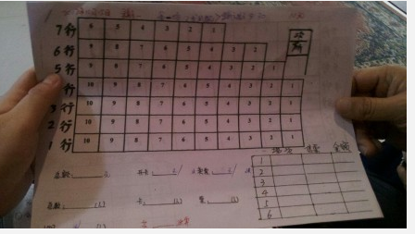
项目 | 要求 | 其他
报表系统 | 按照时间段，分电影种类（动作、言情、等等），上映的周期时间（同步、落画（刚落），落画（落画好耐）） 按照月、季、年进行统计 | 每日小于10部电影，一个厅
座位表 | 没，基本按照Allen的javaweb项目就可以 | 参考右侧图片
android客户端（领导） | 可以按照时间段睇到电影，可以即时查看电影座位表 | 10人左右
android客户端（会员） | 可以按照时间段睇到电影，可以查询自己拥有月票卡的剩余次数。因为渠自己本身有个系统系关于记录卡的次数，没知道可无可以接驳到渠的数据库，如果可以的话，就可以做到即时更新会员次数信息，如果唔可以，只可以做到每日更新一次 | 300人左右
android客户端（非会员） | 可以按照时间段睇到电影 | 1000人作为起点
录入数据系统 | 分角色，管理员权限等，基本按照Allen的javaweb项目就可以 | 主要系数据的增删查改权限分配问题 只会记录隔日的信息，既系话，前台每一日都要更新一次信息

